Order form
DELTA20190624EN
100 | La langue |  | French |  | LIFTBOY 2 |  |  |  |  |  | Date | 2022-06-27
110 |  |  |  |  | BON DE COMMANDE |  |  |  |  |  | Version | Lehner 01

Salling 8
4724 Neukirchen am Walde
Austria
 |  |  |  |  |  |  | Distributeur: |  |  | Adresse de livraison:
120 | Company: | Lehner Lifttechnik GmbH |  |  |  |  | Société |  |  | Société
140 | Adress: | Salling 8 |  |  |  |  | Adresse |  |  | Adresse
150 | Postcode: | A - 4724 |  |  |  |  | Code postal |  |  | Code postal
160 | City: | Neukirchen am Walde |  |  |  |  | Ville |  |  | Ville
170 | Country: | Austria |  |  |  |  | Le pays |  |  | Le pays
180 | Phone no: | +43 7278 3514-0 |  |  |  |  | Téléphone |  |  | Téléphone
190 | E-mail: | office@lehnerlifttechnik.at |  |  |  |  | Email
220 | Adresse de ramassage: Spedition Englmayer, Wiesenstrasse 71, 4600 Wels, Austria

 | Num. de production |  |  | Nom de référence de la commande (ou numéro)
230

1000 | Type de Liftboy |  |  |  |  |  |  | LIFTBOY 2 - Hauteur de levage 830 mm / capacité 300 kg |  |  |  |  | À GAUCHE - Sortie latérale sur le palier supérieur | DROIT - Sortie latérale sur le palier supérieur
1010 | Hauteur de levage exacte (facultatif)
 | Fosse (lsi existante) en mm |  |  |  |  |  |  | Non (Standard)
 | Lieu d'installation |  |  |  |  |  |  | Intérieur
 | Rampe d'accès |  |  |  |  |  |  | Automatiquement
 | Sortie latérale sur le palier supérieur |  |  |  |  |  |  | Non (standard)
 | Entrée latérale sur le palier inférieur |  |  |  |  |  |  | Non (standard) |  |  |  |  | À GAUCHE - Entrée latérale sur le palier inférieur | DROIT - Entrée latérale sur le palier inférieur
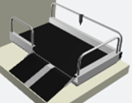
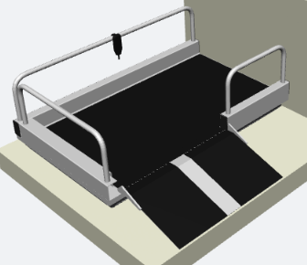
1020 | Couleur de la surface |  |  |  |  |  |  | RAL 7035 (standard)

 | Options supplémentaires
1040 | Poteau pour boîtier cde |  |  |  |  |  |  | Non
1050 | Butée de contact |  |  |  |  |  |  | Non
1060 | Boîtes palières câblé |  |  |  |  |  |  | Non
1070 | Boîtes palières radio commande |  |  |  |  |  |  | Non
 | Pilier pour fixation des boîtes palières |  |  |  |  |  |  | Non
1080 | Les barrières plus haut (900 mm) |  |  |  |  |  |  | Non
1090 | Rampe d'acces de 750 mm |  |  |  |  |  |  | Non
1110 | Longeur speciale pour la rampe d'acces |  |  |  |  |  |  | Non |  |  |  |  | Sens d'ouverture du porte DIN
1130 | Dispositif pour déplacement |  |  |  |  |  |  | Non
1140 | Garde-corps supérieur |  |  |  |  |  |  | Non |  |  |  |  | Á gauche
1150 | Porte pour l'arrêt supérieur |  |  |  |  |  |  | Non
1160 | Version de la porte |  |  |  |  |  |  | - |  |  |  |  | Droit

 | Autres options
1210 | Boîte de transport |  |  |  |  |  |  | Q1 - Boîte en carton
 | Situation de l'approvisionnement en électricité |  |  |  |  |  |  | Retour - côté droit

 | Information additionnelle

1480

240 | Date de livraison |  |  | Semaine |  | 2022 |  |  | Preparé par

